BaseDatos2
P | C | PREVIO A LA CIRUGÍA |  |  |  | 8 DÍAS |  |  | 20 DÍAS |  |  | 30 DÍAS |  |  | 90 DÍAS

1 | 1 | COLOR | ROJO |  | ROSA PALIDO | COLOR | ROJO | ROSA PALIDO | COLOR | ROJO | ROSA PALIDO | COLOR | ROJO | ROSA PALIDO | COLOR | ROJO |  |  | ROSA PALIDO
DIENTE 13 |  |  |  |  | X |  | X |  |  | X |  |  |  | X |  |  |  |  | X
 |  | TEXTURA | L | B | PG | ESCALA DE LANDRY |  |  | ESCALA DE LANDRY |  |  | ESCALA DE LANDRY |  |  | TEXTURA | L | B | PG | ESCALA DE LANDRY
 |  |  |  |  | X | MUY POBRE |  |  | MUY POBRE |  |  | MUY POBRE |  |  |  |  |  |  | MUY POBRE
 |  | MARGEN | D | C | M | POBRE |  |  | POBRE |  |  | POBRE |  |  | MARGEN | D | C | M | POBRE
 |  |  | 0 | -4 | 1 | BIEN |  |  | BIEN |  |  | BIEN |  |  |  |  |  |  | BIEN
 |  | PROFUNDIDAD DEL SONDAJE | D | C | M | MUY BIEN | X |  | MUY BIEN | X |  | MUY BIEN |  |  | PROFUNDIDAD DEL SONDAJE | D | C | M | MUY BIEN
 |  |  | 3 | 2 | 3 | EXCELENTE |  |  | EXCELENTE |  |  | EXCELENTE | X |  |  |  |  |  | EXCELENTE | X
 |  | NIVEL DE INSERCIÓN | D | C | M | 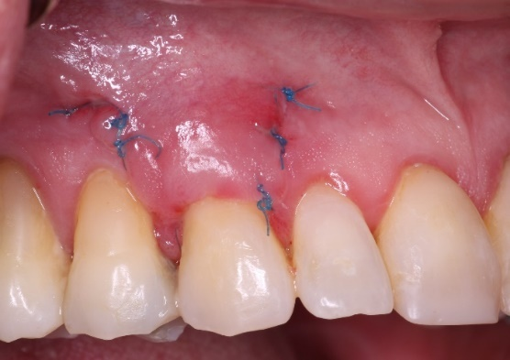 |  |  | 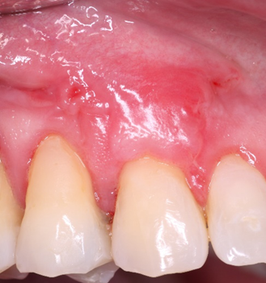 |  |  | 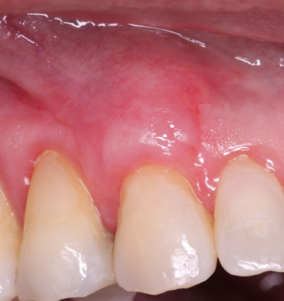 |  |  | NIVEL DE INSERCIÓN | D | C | M | 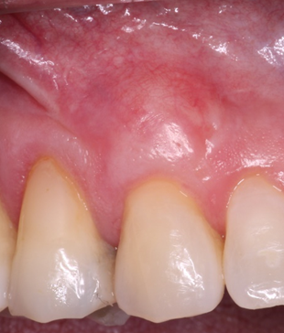
 |  |  | 3 | 6 | 2
 |  | TEJIDO QUERATINIZADO | 2 |  |  |  |  |  |  |  |  |  |  |  | TEJIDO QUERATINIZADO
 |  | TIPO DE RECESIÓN GINGIVAL | RT2 |  |  |  |  |  |  |  |  |  |  |  | TIPO DE RECESIÓN GINGIVAL | NO
 |  | ALTURA DE LA CRESTA ÓSEA |  |  |  |  |  |  |  |  |  |  |  |  | PORCENTAJE DE CUBRIMIENTO RADICULAR | 100%
 |  |  |  |  |  |  |  |  |  |  |  |  |  |  | PRESENCIA O NO DE EPITELIO | SI
2 | 2 | PREVIO A LA CIRUGÍA |  |  |  | 8 DÍAS |  |  | 20 DÍAS |  |  | 30 DÍAS |  |  | 90 DÍAS

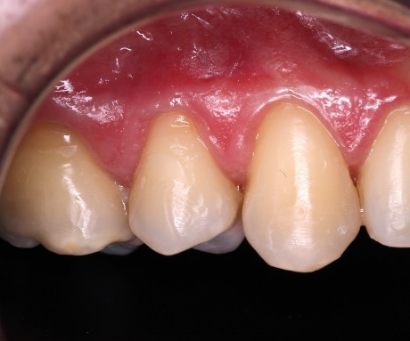 |  | COLOR | ROJO |  | ROSA PALIDO | COLOR | ROJO | ROSA PALIDO | COLOR | ROJO | ROSA PALIDO | COLOR | ROJO | ROSA PALIDO | COLOR | ROJO |  |  | ROSA PALIDO
 |  |  |  |  | X |  | X |  |  | X |  |  | X |  |  |  |  |  | X
 |  | TEXTURA | L | B | PG | ESCALA DE LANDRY |  |  | ESCALA DE LANDRY |  |  | ESCALA DE LANDRY |  |  | TEXTURA | L | B | PG | ESCALA DE LANDRY
 |  |  |  |  | X | MUY POBRE |  |  | MUY POBRE |  |  | MUY POBRE |  |  |  | X | X |  | MUY POBRE
 |  | MARGEN | D | C | M | POBRE | X |  | POBRE |  |  | POBRE |  |  | MARGEN | D | C | M | POBRE
 |  |  | 0 | -2 | 0 | BIEN |  |  | BIEN |  |  | BIEN |  |  |  | 1 | -1 | 0 | BIEN
 |  | PROFUNDIDAD DEL SONDAJE | D | C | M | MUY BIEN |  |  | MUY BIEN | X |  | MUY BIEN |  |  | PROFUNDIDAD DEL SONDAJE | D | C | M | MUY BIEN
 |  |  | 3 | 2 | 3 | EXCELENTE |  |  | EXCELENTE |  |  | EXCELENTE | X |  |  | 3 | 3 | 3 | EXCELENTE | X
 |  | NIVEL DE INSERCIÓN | D | C | M | 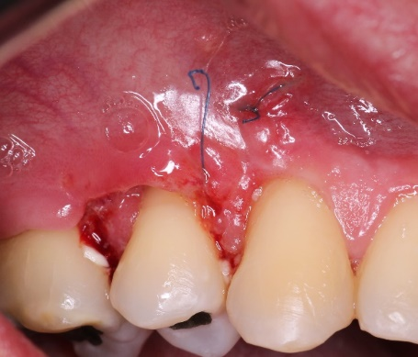 |  |  | 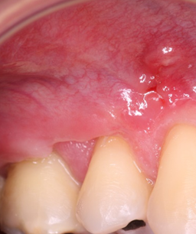 |  |  |  |  |  | NIVEL DE INSERCIÓN | D | C | M | 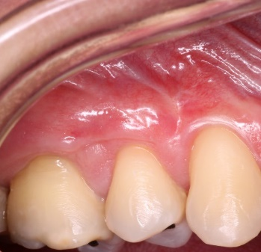
 |  |  | 3 | 4 | 3 |  |  |  |  |  |  |  |  |  |  | 2 | 4 | 3
 |  | TEJIDO QUERATINIZADO | 2 |  |  |  |  |  |  |  |  |  |  |  | TEJIDO QUERATINIZADO | 1
 |  | TIPO DE RECESIÓN GINGIVAL | RT2 |  |  |  |  |  |  |  |  |  |  |  | TIPO DE RECESIÓN GINGIVAL | RT2
 |  | ALTURA DE LA CRESTA ÓSEA |  |  |  |  |  |  |  |  |  |  |  |  | PORCENTAJE DE CUBRIMIENTO RADICULAR
 |  |  |  |  |  |  |  |  |  |  |  |  |  |  | PRESENCIA O NO DE EPITELIO | LA MUESTRA NO FUE SIGNIFICATIVA
3 | 3 | PREVIO A LA CIRUGÍA |  |  |  | 8 DÍAS |  |  | 20 DÍAS |  |  | 30 DÍAS |  |  | 90 DÍAS

DIENTE 14 |  | COLOR | ROJO |  | ROSA PALIDO | COLOR | ROJO | ROSA PALIDO | COLOR | ROJO | ROSA PALIDO | COLOR | ROJO | ROSA PALIDO | COLOR | ROJO |  |  | ROSA PALIDO
 |  |  |  |  | X |  | X |  |  | X |  |  | X |  |  |  |  |  | X
 |  | TEXTURA | L | B | PG | ESCALA DE LANDRY |  |  | ESCALA DE LANDRY |  |  | ESCALA DE LANDRY |  |  | TEXTURA | L | B | PG | ESCALA DE LANDRY
 |  |  |  |  |  | MUY POBRE |  |  | MUY POBRE |  |  | MUY POBRE |  |  |  |  |  |  | MUY POBRE
 |  | MARGEN | D | C | M | POBRE | X |  | POBRE | X |  | POBRE |  |  | MARGEN | D | C | M | POBRE
 |  |  | 0 | -1 | 0 | BIEN |  |  | BIEN |  |  | BIEN | X |  |  | 1 | -1 | 1 | BIEN
 |  | PROFUNDIDAD DEL SONDAJE | D | C | M | MUY BIEN |  |  | MUY BIEN |  |  | MUY BIEN |  |  | PROFUNDIDAD DEL SONDAJE | D | C | M | MUY BIEN
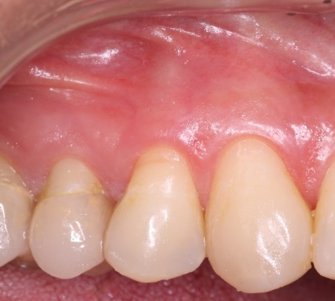
 |  |  | 2 | 1 | 2 | EXCELENTE |  |  | EXCELENTE |  |  | EXCELENTE |  |  |  | 2 | 2 | 2 | EXCELENTE | X
 |  | NIVEL DE INSERCIÓN | D | C | M | 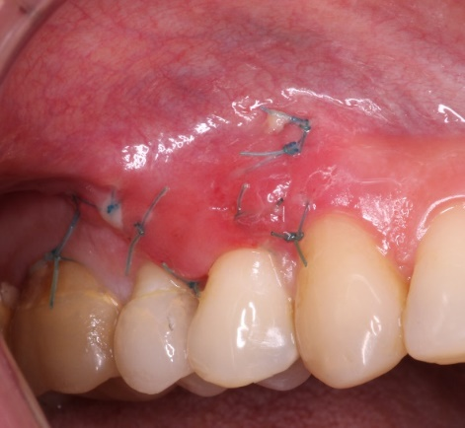 |  |  | 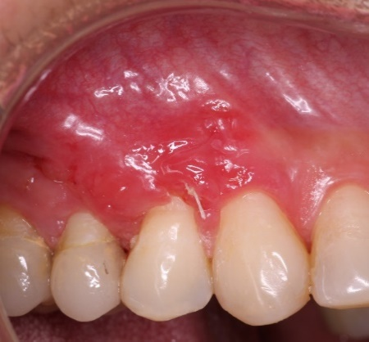 |  |  | 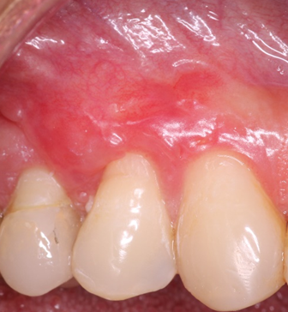 |  |  | NIVEL DE INSERCIÓN | D | C | M | 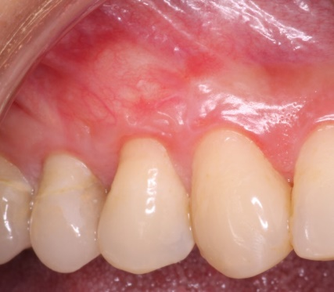
 |  |  | 2 | 2 | 2 |  |  |  |  |  |  |  |  |  |  | 1 | 3 | 1
 |  | TEJIDO QUERATINIZADO | 3 |  |  |  |  |  |  |  |  |  |  |  | TEJIDO QUERATINIZADO | 2
 |  | TIPO DE RECESIÓN GINGIVAL | RT2 |  |  |  |  |  |  |  |  |  |  |  | TIPO DE RECESIÓN GINGIVAL | RT2
 |  | ALTURA DE LA CRESTA ÓSEA |  |  |  |  |  |  |  |  |  |  |  |  | PORCENTAJE DE CUBRIMIENTO RADICULAR | NO
 |  |  |  |  |  |  |  |  |  |  |  |  |  |  | PRESENCIA O NO DE EPITELIO | SI
3 | 4 | PREVIO A LA CIRUGÍA |  |  |  | 8 DÍAS |  |  | 20 DÍAS |  |  | 30 DÍAS |  |  | 90 DÍAS

DIENTE 24 |  | COLOR | ROJO |  | ROSA PALIDO | COLOR | ROJO | ROSA PALIDO | COLOR | ROJO | ROSA PALIDO | COLOR | ROJO | ROSA PALIDO | COLOR | ROJO |  |  | ROSA PALIDO
 |  |  |  |  | X |  | X |  |  | X |  |  | X |  |  |  |  |  | X
 |  | TEXTURA | L | B | PG | ESCALA DE LANDRY |  |  | ESCALA DE LANDRY |  |  | ESCALA DE LANDRY |  |  | TEXTURA | L | B | PG | ESCALA DE LANDRY
 |  |  |  |  |  | MUY POBRE |  |  | MUY POBRE |  |  | MUY POBRE |  |  |  | X | X |  | MUY POBRE
 |  | MARGEN | D | C | M | POBRE | X |  | POBRE | X |  | POBRE | X |  | MARGEN | D | C | M | POBRE
 |  |  | 0 | -2 | -1 | BIEN |  |  | BIEN |  |  | BIEN |  |  |  | -1 | -2 | 0 | BIEN
 |  | PROFUNDIDAD DEL SONDAJE | D | C | M | MUY BIEN |  |  | MUY BIEN |  |  | MUY BIEN |  |  | PROFUNDIDAD DEL SONDAJE | D | C | M | MUY BIEN | X
 |  |  | 2 | 1 | 2 | EXCELENTE |  |  | EXCELENTE |  |  | EXCELENTE |  |  |  | 3 | 2 | 2 | EXCELENTE
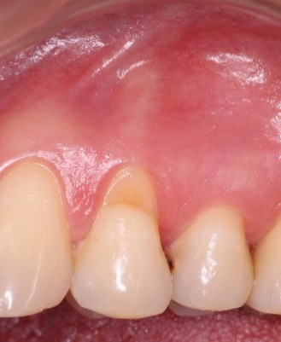 |  | NIVEL DE INSERCIÓN | D | C | M | 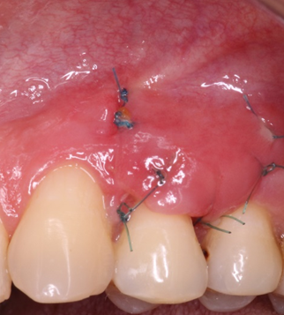 |  |  | 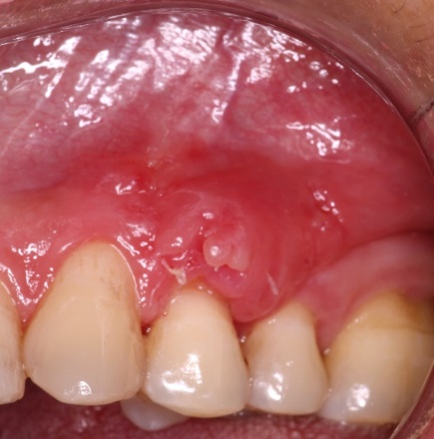 |  |  | 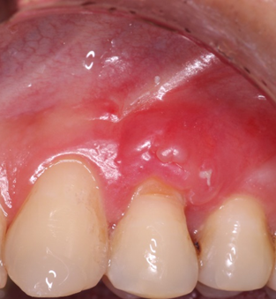 |  |  | NIVEL DE INSERCIÓN | D | C | M | 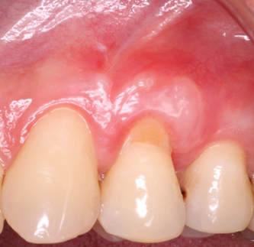
 |  |  | 2 | 3 | 3 |  |  |  |  |  |  |  |  |  |  | 4 | 4 | 2
 |  | TEJIDO QUERATINIZADO | 2 |  |  |  |  |  |  |  |  |  |  |  | TEJIDO QUERATINIZADO | 3
 |  | TIPO DE RECESIÓN GINGIVAL | RT2 |  |  |  |  |  |  |  |  |  |  |  | TIPO DE RECESIÓN GINGIVAL | RT2
 |  | ALTURA DE LA CRESTA ÓSEA |  |  |  |  |  |  |  |  |  |  |  |  | PORCENTAJE DE CUBRIMIENTO RADICULAR
 |  |  |  |  |  |  |  |  |  |  |  |  |  |  | PRESENCIA O NO DE EPITELIO | SI
1 | 5 | PREVIO A LA CIRUGÍA |  |  |  | 8 DÍAS |  |  | 20 DÍAS |  |  | 30 DÍAS |  |  | 90 DÍAS

DIENTE 23 |  | COLOR | ROJO |  | ROSA PALIDO | COLOR | ROJO | ROSA PALIDO | COLOR | ROJO | ROSA PALIDO | COLOR | ROJO | ROSA PALIDO | COLOR | ROJO |  |  | ROSA PALIDO
 |  |  |  |  | X |  | X |  |  | X |  |  | X |  |  |  |  |  | X
 |  | TEXTURA | L | B | PG | ESCALA DE LANDRY |  |  | ESCALA DE LANDRY |  |  | ESCALA DE LANDRY |  |  | TEXTURA | L | B | PG | ESCALA DE LANDRY
 |  |  |  |  |  | MUY POBRE |  |  | MUY POBRE |  |  | MUY POBRE |  |  |  | X | X |  | MUY POBRE
 |  | MARGEN | D | C | M | POBRE | X |  | POBRE | X |  | POBRE |  |  | MARGEN | D | C | M | POBRE
 |  |  | 0 | -3 | -1 | BIEN |  |  | BIEN |  |  | BIEN | X |  |  | 2 | 1 | 2 | BIEN
 |  | PROFUNDIDAD DEL SONDAJE | D | C | M | MUY BIEN |  |  | MUY BIEN |  |  | MUY BIEN |  |  | PROFUNDIDAD DEL SONDAJE | D | C | M | MUY BIEN | X
 |  |  | 3 | 1 | 3 | EXCELENTE |  |  | EXCELENTE |  |  | EXCELENTE |  |  |  | 3 | 3 | 3 | EXCELENTE
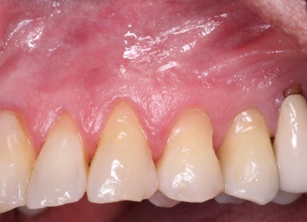 |  | NIVEL DE INSERCIÓN | D | C | M | 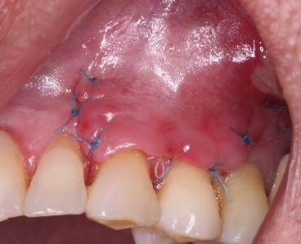 |  |  | 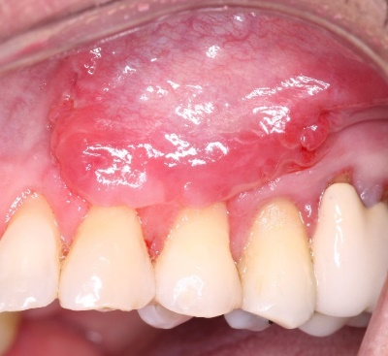 |  |  | 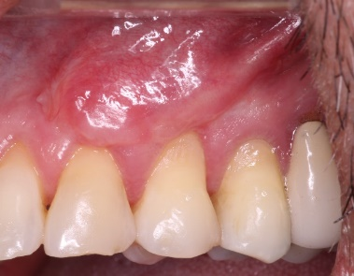 |  |  | NIVEL DE INSERCIÓN | D | C | M | 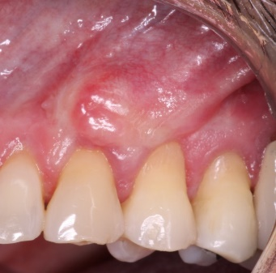
 |  |  | 3 | 4 | 4 |  |  |  |  |  |  |  |  |  |  | 1 | 2 | 1
 |  | TEJIDO QUERATINIZADO | 5 |  |  |  |  |  |  |  |  |  |  |  | TEJIDO QUERATINIZADO | 3
 |  | TIPO DE RECESIÓN GINGIVAL | RT2 |  |  |  |  |  |  |  |  |  |  |  | TIPO DE RECESIÓN GINGIVAL | NO
 |  | ALTURA DE LA CRESTA ÓSEA |  |  |  |  |  |  |  |  |  |  |  |  | PORCENTAJE DE CUBRIMIENTO RADICULAR | 100%
 |  |  |  |  |  |  |  |  |  |  |  |  |  |  | PRESENCIA O NO DE EPITELIO | SI
1 | 6 | PREVIO A LA CIRUGÍA |  |  |  | 8 DÍAS |  |  | 20 DÍAS |  |  | 30 DÍAS |  |  | 90 DÍAS

DIENTE 24 |  | COLOR | ROJO |  | ROSA PALIDO | COLOR | ROJO | ROSA PALIDO | COLOR | ROJO | ROSA PALIDO | COLOR | ROJO | ROSA PALIDO | COLOR | ROJO |  |  | ROSA PALIDO
 |  |  |  |  | X |  | X |  |  | X |  |  | X |  |  |  |  |  | X
 |  | TEXTURA | L | B | PG | ESCALA DE LANDRY |  |  | ESCALA DE LANDRY |  |  | ESCALA DE LANDRY |  |  | TEXTURA | L | B | PG | ESCALA DE LANDRY
 |  |  |  |  | X | MUY POBRE |  |  | MUY POBRE |  |  | MUY POBRE |  |  |  | X | X |  | MUY POBRE
 |  | MARGEN | D | C | M | POBRE | X |  | POBRE | X |  | POBRE |  |  | MARGEN | D | C | M | POBRE
 |  |  | -3 | -4 | -1 | BIEN |  |  | BIEN |  |  | BIEN | X |  |  | 0 | -1 | 1 | BIEN
 |  | PROFUNDIDAD DEL SONDAJE | D | C | M | MUY BIEN |  |  | MUY BIEN |  |  | MUY BIEN |  |  | PROFUNDIDAD DEL SONDAJE | D | C | M | MUY BIEN | X
 |  |  | 3 | 2 | 3 | EXCELENTE |  |  | EXCELENTE |  |  | EXCELENTE |  |  |  | 3 | 2 | 3 | EXCELENTE
 |  | NIVEL DE INSERCIÓN | D | C | M |  |  |  |  |  |  |  |  |  | NIVEL DE INSERCIÓN | D | C | M
 |  |  | 6 | 6 | 4 |  |  |  |  |  |  |  |  |  |  | 3 | 3 | 2
 |  | TEJIDO QUERATINIZADO | 3 |  |  |  |  |  |  |  |  |  |  |  | TEJIDO QUERATINIZADO | 2
 |  | TIPO DE RECESIÓN GINGIVAL | RT2 |  |  |  |  |  |  |  |  |  |  |  | TIPO DE RECESIÓN GINGIVAL | RT2
 |  | ALTURA DE LA CRESTA ÓSEA |  |  |  |  |  |  |  |  |  |  |  |  | PORCENTAJE DE CUBRIMIENTO RADICULAR
 |  |  |  |  |  |  |  |  |  |  |  |  |  |  | PRESENCIA O NO DE EPITELIO | SI
4 | 7 | PREVIO A LA CIRUGÍA |  |  |  | 8 DÍAS |  |  | 20 DÍAS |  |  | 30 DÍAS |  |  | 90 DÍAS

DIENTE 14 |  | COLOR | ROJO |  | ROSA PALIDO | COLOR | ROJO | ROSA PALIDO | COLOR | ROJO | ROSA PALIDO | COLOR | ROJO | ROSA PALIDO | COLOR | ROJO |  |  | ROSA PALIDO
 |  |  |  |  | X |  | X |  |  | X |  |  | X |  |  |  |  |  | X
 |  | TEXTURA | L | B | PG | ESCALA DE LANDRY |  |  | ESCALA DE LANDRY |  |  | ESCALA DE LANDRY |  |  | TEXTURA | L | B | PG | ESCALA DE LANDRY
 |  |  |  |  | X | MUY POBRE |  |  | MUY POBRE |  |  | MUY POBRE |  |  |  |  |  |  | MUY POBRE
 |  | MARGEN | D | C | M | POBRE | X |  | POBRE | X |  | POBRE | X |  | MARGEN | D | C | M | POBRE
 |  |  | 0 | -1 | 0 | BIEN |  |  | BIEN |  |  | BIEN |  |  |  |  |  |  | BIEN | X
 |  | PROFUNDIDAD DEL SONDAJE | D | C | M | MUY BIEN |  |  | MUY BIEN |  |  | MUY BIEN |  |  | PROFUNDIDAD DEL SONDAJE | D | C | M | MUY BIEN
 |  |  | 3 | 3 | 4 | EXCELENTE |  |  | EXCELENTE |  |  | EXCELENTE |  |  |  |  |  |  | EXCELENTE
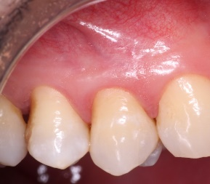 |  | NIVEL DE INSERCIÓN | D | C | M | 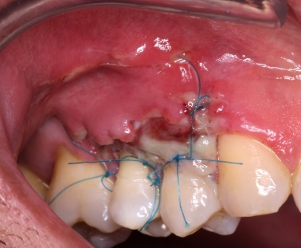 |  |  | 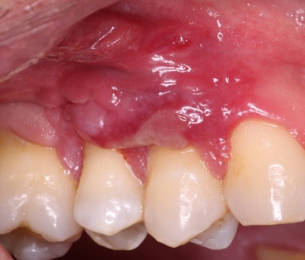 |  |  | 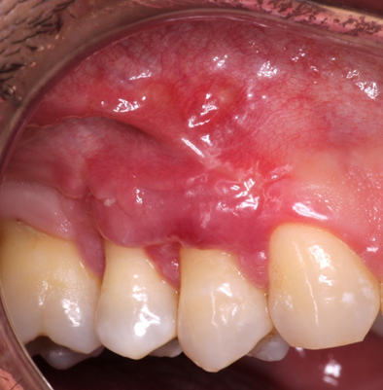 |  |  | NIVEL DE INSERCIÓN | D | C | M | 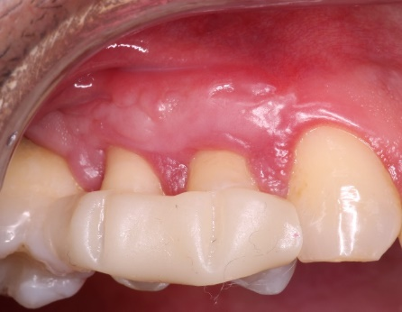
 |  |  | 3 | 4 | 4
 |  | TEJIDO QUERATINIZADO | 3 |  |  |  |  |  |  |  |  |  |  |  | TEJIDO QUERATINIZADO
 |  | TIPO DE RECESIÓN GINGIVAL | RT2 |  |  |  |  |  |  |  |  |  |  |  | TIPO DE RECESIÓN GINGIVAL
 |  | ALTURA DE LA CRESTA ÓSEA |  |  |  |  |  |  |  |  |  |  |  |  | PORCENTAJE DE CUBRIMIENTO RADICULAR
 |  |  |  |  |  |  |  |  |  |  |  |  |  |  | PRESENCIA O NO DE EPITELIO
4 | 8 | PREVIO A LA CIRUGÍA |  |  |  | 8 DÍAS |  |  | 20 DÍAS |  |  | 30 DÍAS |  |  | 90 DÍAS

DIENTE 15 |  | COLOR | ROJO |  | ROSA PALIDO | COLOR | ROJO | ROSA PALIDO | COLOR | ROJO | ROSA PALIDO | COLOR | ROJO | ROSA PALIDO | COLOR | ROJO |  |  | ROSA PALIDO
 |  |  |  |  | X |  | X |  |  | X |  |  | X |  |  |  |  |  | X
 |  | TEXTURA | L | B | PG | ESCALA DE LANDRY |  |  | ESCALA DE LANDRY |  |  | ESCALA DE LANDRY |  |  | TEXTURA | L | B | PG | ESCALA DE LANDRY
 |  |  | X | X |  | MUY POBRE |  |  | MUY POBRE |  |  | MUY POBRE |  |  |  |  |  |  | MUY POBRE
 |  | MARGEN | D | C | M | POBRE | X |  | POBRE | X |  | POBRE | X |  | MARGEN | D | C | M | POBRE
 |  |  | -2 | -2 | 1 | BIEN |  |  | BIEN |  |  | BIEN |  |  |  |  |  |  | BIEN | X
 |  | PROFUNDIDAD DEL SONDAJE | D | C | M | MUY BIEN |  |  | MUY BIEN |  |  | MUY BIEN |  |  | PROFUNDIDAD DEL SONDAJE | D | C | M | MUY BIEN
 |  |  | 2 | 2 | 3 | EXCELENTE |  |  | EXCELENTE |  |  | EXCELENTE |  |  |  |  |  |  | EXCELENTE
 |  | NIVEL DE INSERCIÓN | D | C | M |  |  |  |  |  |  |  |  |  | NIVEL DE INSERCIÓN | D | C | M
 |  |  | 4 | 4 | 2
 |  | TEJIDO QUERATINIZADO | 3 |  |  |  |  |  |  |  |  |  |  |  | TEJIDO QUERATINIZADO
 |  | TIPO DE RECESIÓN GINGIVAL | RT2 |  |  |  |  |  |  |  |  |  |  |  | TIPO DE RECESIÓN GINGIVAL
 |  | ALTURA DE LA CRESTA ÓSEA |  |  |  |  |  |  |  |  |  |  |  |  | PORCENTAJE DE CUBRIMIENTO RADICULAR
 |  |  |  |  |  |  |  |  |  |  |  |  |  |  | PRESENCIA O NO DE EPITELIO
5 | 9 | PREVIO A LA CIRUGÍA |  |  |  | 8 DÍAS |  |  | 20 DÍAS |  |  | 30 DÍAS |  |  | 90 DÍAS

DIENTE 14 |  | COLOR | ROJO |  | ROSA PALIDO | COLOR | ROJO | ROSA PALIDO | COLOR | ROJO | ROSA PALIDO | COLOR | ROJO | ROSA PALIDO | COLOR | ROJO |  |  | ROSA PALIDO
 |  |  |  |  | X |  | X |  |  | X |  |  |  | X |  |  |  |  | X
 |  | TEXTURA | L | B | PG | ESCALA DE LANDRY |  |  | ESCALA DE LANDRY |  |  | ESCALA DE LANDRY |  |  | TEXTURA | L | B | PG | ESCALA DE LANDRY
 |  |  |  |  |  | MUY POBRE |  |  | MUY POBRE |  |  | MUY POBRE |  |  |  |  |  |  | MUY POBRE
 |  | MARGEN | D | C | M | POBRE | X |  | POBRE |  |  | POBRE |  |  | MARGEN | D | C | M | POBRE
 |  |  | -1 | -3 | 0 | BIEN |  |  | BIEN | X |  | BIEN | X |  |  |  |  |  | BIEN | X
 |  | PROFUNDIDAD DEL SONDAJE | D | C | M | MUY BIEN |  |  | MUY BIEN |  |  | MUY BIEN |  |  | PROFUNDIDAD DEL SONDAJE | D | C | M | MUY BIEN
 |  |  | 2 | 2 | 3 | EXCELENTE |  |  | EXCELENTE |  |  | EXCELENTE |  |  |  |  |  |  | EXCELENTE
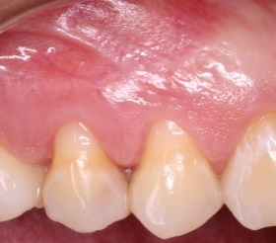 |  | NIVEL DE INSERCIÓN | D | C | M |  |  |  |  |  |  |  |  |  | NIVEL DE INSERCIÓN | D | C | M
 |  |  | 3 | 5 | 0
 |  | TEJIDO QUERATINIZADO | 3 |  |  |  |  |  |  |  |  |  |  |  | TEJIDO QUERATINIZADO
 |  | TIPO DE RECESIÓN GINGIVAL | RT2 |  |  |  |  |  |  |  |  |  |  |  | TIPO DE RECESIÓN GINGIVAL
 |  | ALTURA DE LA CRESTA ÓSEA |  |  |  |  |  |  |  |  |  |  |  |  | PORCENTAJE DE CUBRIMIENTO RADICULAR
 |  |  |  |  |  |  |  |  |  |  |  |  |  |  | PRESENCIA O NO DE EPITELIO
5 | 10 | PREVIO A LA CIRUGÍA |  |  |  | 8 DÍAS |  |  | 20 DÍAS |  |  | 30 DÍAS |  |  | 90 DÍAS

DIENTE 15 |  | COLOR | ROJO |  | ROSA PALIDO | COLOR | ROJO | ROSA PALIDO | COLOR | ROJO | ROSA PALIDO | COLOR | ROJO | ROSA PALIDO | COLOR | ROJO |  |  | ROSA PALIDO
 |  |  |  |  | X |  | X |  |  | X |  |  |  | X |  |  |  |  | X
 |  | TEXTURA | L | B | PG | ESCALA DE LANDRY |  |  | ESCALA DE LANDRY |  |  | ESCALA DE LANDRY |  |  | TEXTURA | L | B | PG | ESCALA DE LANDRY
 |  |  |  |  | X | MUY POBRE |  |  | MUY POBRE |  |  | MUY POBRE |  |  |  |  |  |  | MUY POBRE
 |  | MARGEN | D | C | M | POBRE | X |  | POBRE |  |  | POBRE |  |  | MARGEN | D | C | M | POBRE
 |  |  | 0 | -3 | 1 | BIEN |  |  | BIEN | X |  | BIEN | X |  |  |  |  |  | BIEN | X
 |  | PROFUNDIDAD DEL SONDAJE | D | C | M | MUY BIEN |  |  | MUY BIEN |  |  | MUY BIEN |  |  | PROFUNDIDAD DEL SONDAJE | D | C | M | MUY BIEN
 |  |  | 2 | 2 | 3 | EXCELENTE |  |  | EXCELENTE |  |  | EXCELENTE |  |  |  |  |  |  | EXCELENTE
 |  | NIVEL DE INSERCIÓN | D | C | M | 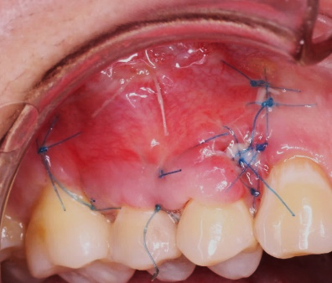 |  |  | 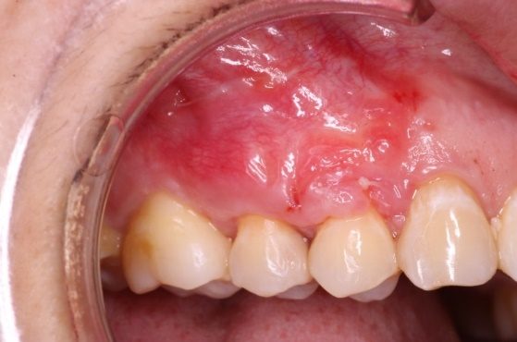 |  |  | 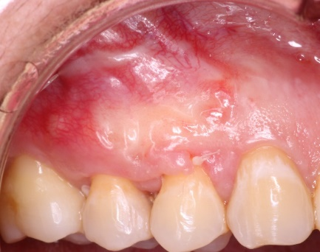 |  |  | NIVEL DE INSERCIÓN | D | C | M | 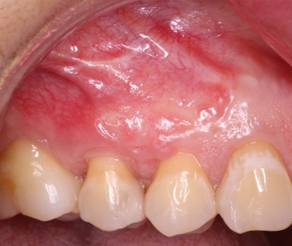
 |  |  | 2 | 5 | 2
 |  | TEJIDO QUERATINIZADO | 3 |  |  |  |  |  |  |  |  |  |  |  | TEJIDO QUERATINIZADO
 |  | TIPO DE RECESIÓN GINGIVAL | RT2 |  |  |  |  |  |  |  |  |  |  |  | TIPO DE RECESIÓN GINGIVAL
 |  | ALTURA DE LA CRESTA ÓSEA |  |  |  |  |  |  |  |  |  |  |  |  | PORCENTAJE DE CUBRIMIENTO RADICULAR
 |  |  |  |  |  |  |  |  |  |  |  |  |  |  | PRESENCIA O NO DE EPITELIO
6 | 11 | PREVIO A LA CIRUGÍA |  |  |  | 8 DÍAS |  |  | 20 DÍAS |  |  | 30 DÍAS |  |  | 90 DÍAS

DIENTE 24 |  | COLOR | ROJO |  | ROSA PALIDO | COLOR | ROJO | ROSA PALIDO | COLOR | ROJO | ROSA PALIDO | COLOR | ROJO | ROSA PALIDO | COLOR | ROJO |  |  | ROSA PALIDO
 |  |  |  |  | X |  | X |  |  | X |  |  | X
 |  | TEXTURA | L | B | PG | ESCALA DE LANDRY |  |  | ESCALA DE LANDRY |  |  | ESCALA DE LANDRY |  |  | TEXTURA | L | B | PG | ESCALA DE LANDRY
 |  |  |  |  | X | MUY POBRE | X |  | MUY POBRE |  |  | MUY POBRE |  |  |  |  |  |  | MUY POBRE
 |  | MARGEN | D | C | M | POBRE |  |  | POBRE | X |  | POBRE | X |  | MARGEN | D | C | M | POBRE | X
 |  |  | -1 | -3 | -1 | BIEN |  |  | BIEN |  |  | BIEN |  |  |  |  |  |  | BIEN
 |  | PROFUNDIDAD DEL SONDAJE | D | C | M | MUY BIEN |  |  | MUY BIEN |  |  | MUY BIEN |  |  | PROFUNDIDAD DEL SONDAJE | D | C | M | MUY BIEN
 |  |  | 2 | 2 | 3 | EXCELENTE |  |  | EXCELENTE |  |  | EXCELENTE |  |  |  |  |  |  | EXCELENTE
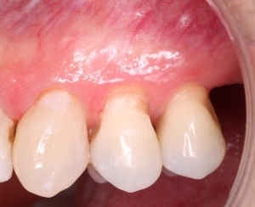 |  | NIVEL DE INSERCIÓN | D | C | M | 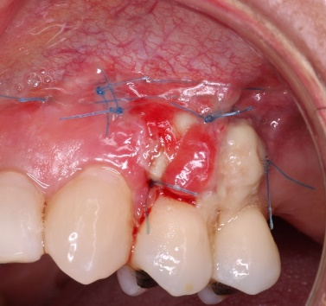 |  |  | 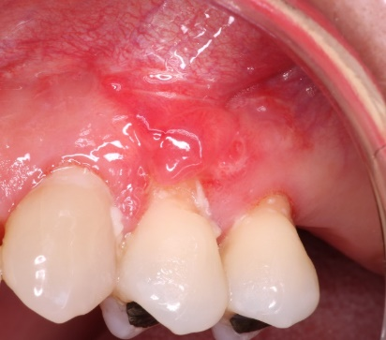 |  |  | 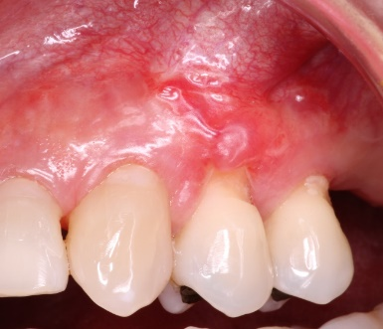 |  |  | NIVEL DE INSERCIÓN | D | C | M
 |  |  | 3 | 5 | 4
 |  | TEJIDO QUERATINIZADO | 5 |  |  |  |  |  |  |  |  |  |  |  | TEJIDO QUERATINIZADO
 |  | TIPO DE RECESIÓN GINGIVAL | RT2 |  |  |  |  |  |  |  |  |  |  |  | TIPO DE RECESIÓN GINGIVAL
 |  | ALTURA DE LA CRESTA ÓSEA |  |  |  |  |  |  |  |  |  |  |  |  | PORCENTAJE DE CUBRIMIENTO RADICULAR
 |  |  |  |  |  |  |  |  |  |  |  |  |  |  | PRESENCIA O NO DE EPITELIO

2 | 2
3 | 3
3 | 4
1 | 5
1 | 6
4 | 7
4 | 8
5 | 9
5 | 10
6 | 11

